Pearson
Categoria | Desconto | Vendas
Jogos | 19.5 | 32 | 0.34228048036
Jogos | 21.9 | 31
Jogos | 25.22 | 36
Jogos | 27.78 | 27 |  | 22.163333333 | Correlações possíveis
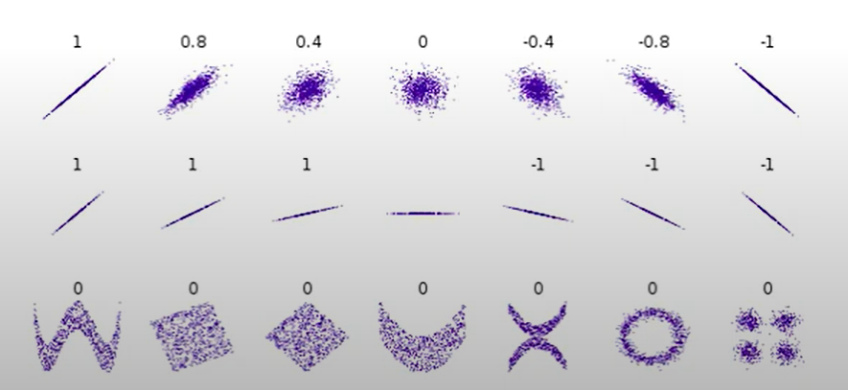
Jogos | 28.17 | 32
Jogos | 30.69 | 33
Jogos | 32.71 | 38
Impressora | 17.23 | 17
Impressora | 22 | 19
Impressora | 11.67 | 13 | 0.982159455
Impressora | 18.09 | 22
Impressora | 26.76 | 26
Impressora | 28.23 | 29
Impressora | 35 | 38
Periféricos | 9.87 | 8 | 0.65012284749
Periféricos | 10 | 7
Periféricos | 10.15 | 5
Periféricos | 11 | 5
Periféricos | 10.67 | 8
Periféricos | 12.56 | 6
Periféricos | 13.9 | 14

